申請書
記入例
江戸川区介護支援専門員法定研修等費用助成申請書兼請求書兼支払金口座振替依頼書
網掛け部分が
入力または記入箇所です。

 |  |  |  |  |  |  |  |  |  |  |  | 令和 |  | 8 |  | 年 | 1 | 月 | 7 |  | 日
江戸川区長殿
江戸川区介護支援専門員法定研修等費用助成金の交付を受けたいので、江戸川区介護支援専門員法定研修等費用助成事業実施要綱第７条の規定に基づき、次のとおり申請します。なお、本助成金の交付申請に当たり、別紙の対象者が研修等にかかった受講料等については、全額又は一部負担したことを申し添えます。
・セルの色が の箇所は、要入力。
・セルの色が の箇所は、自動入力。

申請者 | 法人名 |  |  | 株式会社江戸川介護

 | 法人所在地 |  |  | 〒 | 132-8501 |  |  | 東京都江戸川区中央1-4-1 本庁舎2階 福祉の総合窓口

代表
者印
 | 代表者職名 |  |  | 代表取締役 |  |  |  |  | 代表者氏名 |  |  |  | 江戸川 一郎 |  |  |  |  |  |  | 印

 | 書類作成担当者 |  |  | 氏名 |  | 中央 二郎 |  |  |  |  |  |  | 連絡先 |  | 03-1234-5678

対象者（延べ）人数 | 3 | 受験手数料 |  |  |  |  |  |  |  |  |  |  | 更新研修（実務経験者向け32時間・後期）
 | 1 | 実務研修 |  |  |  |  |  |  |  |  |  |  | 更新研修（実務未経験者向け54時間）
 |  | 専門研修Ⅰ |  |  |  |  |  |  |  |  |  |  | 再研修
 | 1 | 専門研修Ⅱ |  |  |  |  |  |  |  |  | 1 |  | 主任研修
・人数は「別紙」シートに入力した内容が反映されます。
・記入する場合は「延べ人数」を記載しますのでご注意ください。
 |  | 更新研修（実務経験者向け88時間） |  |  |  |  |  |  |  |  |  |  | 主任更新研修
 |  | 更新研修（実務経験者向け56時間・前期）
記載されているとおりにお振込みします。記載誤りにご注意ください。
申請及び 請求金額 |  |  | 金 57,000円 （千円未満切り捨て）

助成金については、下記の口座に振り込んでください。
金融機関コード |  |  | 000 |  |  |  |  | 支店コード |  | 0000 |  |  |  | 預金種別 |  |  | 普通 ・ 当座
金融機関名 |  |  | 介護 |  |  |  | 銀 行 信用金庫 信用組合 |  | サービス |  |  |  | 店 本店 支店 | 口座番号 |  |  | 0123456

提出前に必要書類が揃っているか確認をお願いします。
フリガナ |  |  | ｶﾌﾞｼｷｶﾞｲｼﾔｴﾄﾞｶﾞﾜｶｲｺﾞ ﾀﾞｲﾋﾖｳﾄﾘｼﾏﾘﾔｸ ｴﾄﾞｶﾞﾜｲﾁﾛｳ
口座名義 |  |  | 株式会社江戸川介護 代表取締役 江戸川 一郎
（口座名義は、請求者の法人名および代表者氏名と同一の口座を記入してください。）

添付書類 |  |  |  |  |  |  |  |  |  |  |  |  |  | 提出時チェック欄
1 | 江戸川区介護支援専門員法定研修等費用助成申請書兼請求書兼支払金口座振替依頼書 別紙
2 | 当該研修の修了証明書の写し
3 | 介護支援専門員証明書の写し
申請に不備（記入漏れ、誤記入、押印漏れ・不鮮明、事実と相違）等がある場合、受け付けできません。申請前に必ず内容を確認して、ご提出してください。
※誤記入を訂正する場合は、訂正箇所に二重線を引き、申請者欄に押印した印を二重線に被るように押印したうえで、正しい内容を余白に記入してください。修正テープ、修正液等を使用しないでください。
4 | 当該研修等の受講費用の領収書の写し
5 | 当該研修等の受講費用を事業者が負担したことが分かる書類
6 | 就労証明書
7 | 振込先の口座情報が確認できる書類

 |  |  |  |  |  |  |  |  |  |  |  |  |  |  |  |  |  |  |  | 1 |  | 居宅介護支援
 |  |  |  |  |  |  |  |  |  |  |  |  |  |  |  |  |  |  |  | 2 |  | 地域包括支援センター
 |  |  |  |  |  |  |  |  |  |  |  |  |  |  |  |  |  |  |  | 3 |  | 介護老人福祉施設
 |  |  |  |  |  |  |  |  |  |  |  |  |  |  |  |  |  |  |  | 4 |  | 介護老人保健施設
 |  |  |  |  |  |  |  |  |  |  |  |  |  |  |  |  |  |  |  | 5 |  | 介護医療院
 |  |  |  |  |  |  |  |  |  |  |  |  |  |  |  |  |  |  |  | 6 |  | （介護予防）特定施設入居者生活介護
 |  |  |  |  |  |  |  |  |  |  |  |  |  |  |  |  |  |  |  | 7 |  | （介護予防）小規模多機能型居宅介護
 |  |  |  |  |  |  |  |  |  |  |  |  |  |  |  |  |  |  |  | 8 |  | 看護小規模多機能型居宅介護
 |  |  |  |  |  |  |  |  |  |  |  |  |  |  |  |  |  |  |  | 9 |  | （介護予防）認知症対応型共同生活介護
 |  |  |  |  |  |  |  |  |  |  |  |  |  |  |  |  |  |  |  | 10 |  | 地域密着型特定施設入居者生活介護
 |  |  |  |  |  |  |  |  |  |  |  |  |  |  |  |  |  |  |  | 11 |  | 地域密着型介護老人福祉施設入所者生活介護
 |  |  |  |  |  |  |  |  |  |  |  |  |  |  |  |  |  |  |  | 12
 |  |  |  |  |  |  |  |  |  |  |  |  |  |  |  |  |  |  |  | 13
 |  |  |  |  |  |  |  |  |  |  |  |  |  |  |  |  |  |  |  | 14
 |  |  |  |  |  |  |  |  |  |  |  |  |  |  |  |  |  |  |  | 15
 |  |  |  |  |  |  |  |  |  |  |  |  |  |  |  |  |  |  |  | 16
 |  |  |  |  |  |  |  |  |  |  |  |  |  |  |  |  |  |  |  | 17
 |  |  |  |  |  |  |  |  |  |  |  |  |  |  |  |  |  |  |  | 18
 |  |  |  |  |  |  |  |  |  |  |  |  |  |  |  |  |  |  |  | 19
 |  |  |  |  |  |  |  |  |  |  |  |  |  |  |  |  |  |  |  | 20
 |  |  |  |  |  |  |  |  |  |  |  |  |  |  |  |  |  |  |  | 21
 |  |  |  |  |  |  |  |  |  |  |  |  |  |  |  |  |  |  |  | 22
 |  |  |  |  |  |  |  |  |  |  |  |  |  |  |  |  |  |  |  | 23
 |  |  |  |  |  |  |  |  |  |  |  |  |  |  |  |  |  |  |  | 24
 |  |  |  |  |  |  |  |  |  |  |  |  |  |  |  |  |  |  |  | 25
 |  |  |  |  |  |  |  |  |  |  |  |  |  |  |  |  |  |  |  | 26
 |  |  |  |  |  |  |  |  |  |  |  |  |  |  |  |  |  |  |  | 27
 |  |  |  |  |  |  |  |  |  |  |  |  |  |  |  |  |  |  |  | 28
 |  |  |  |  |  |  |  |  |  |  |  |  |  |  |  |  |  |  |  | 29
 |  |  |  |  |  |  |  |  |  |  |  |  |  |  |  |  |  |  |  | 30
 |  |  |  |  |  |  |  |  |  |  |  |  |  |  |  |  |  |  |  | 31

別紙
この列は自動入力されますが、自動入力と実際の金額が異なる場合は、このセルに直接入力してください。
網掛け部分が
入力または記入箇所です。
江戸川区介護支援専門員法定研修等費用助成申請書兼請求書兼支払金口座振替依頼書 別紙
対象者氏名 | 事業所名 | 事業所種別 |  | 法定研修等名称 | 研修修了日 |  |  |  |  |  |  | 受講料(円) (受講者が実施期間に支払う額) |  | 左記の内、事業者が負担した金額 （A） |  | 申請金額（円） （A）に1/4乗じた額 （介護支援専門員実務研修受講試験受験手数料は（A）の全額）の千円未満切捨て
１名につき、１行使用してください。
１名に複数該当研修等があれば複数行を使用してください。
研修の最終日ではなく、研修修了証書に記載されている修了年月日を記載してください。
※（例１、２）を参照してください。
・セルの色が の箇所は、要入力。
・セルの色が の箇所は、自動入力。
小松川 三郎 | ケアセンター小松川 | 居宅介護支援 |  | 受験手数料 | 令和 | 5 | 年 | 10 | 月 | 8 | 日 | 12,548 | 円 | 12,548 | 円 | 12,000 | 円

小松川 三郎 | ケアセンター小松川 | 居宅介護支援 |  | 実務研修 | 令和 | 6 | 年 | 3 | 月 | 4 | 日 | 52,800 | 円 | 50,000 | 円 | 12,000 | 円

葛西 四郎 | 葛西ケアステーション | 居宅介護支援 |  | 主任研修 | 令和 | 7 | 年 | 3 | 月 | 13 | 日 | 52,600 | 円 | 26,300 | 円 | 6,000 | 円

小岩 五子 | 小岩ケアサービス | 介護老人保健施設 |  | 専門研修Ⅱ | 令和 | 7 | 年 | 12 | 月 | 12 | 日 | 23,800 | 円 | 23,800 | 円 | 5,000 | 円

東部 六子 | 地域包括支援センター東部 | 地域包括支援センター |  | 受験手数料 | 令和 | 6 | 年 | 10 | 月 | 13 | 日 | 12,548 | 円 | 10,000 | 円 | 10,000 | 円

鹿骨 五郎 | 江戸川鹿骨営業所 | 居宅介護支援 |  | 受験手数料 | 令和 | 7 | 年 | 10 | 月 | 12 | 日 | 12,548 | 円 | 12,548 | 円 | 12,000 | 円

申請時点で介護支援専門員証が交付され、ケアプラン作成業務を行っていることが申請条件です。申請日現在、まだ介護支援専門員でない場合、申請できません。
研修等の受講費用を事業者が負担したことが分かる書類と一致する金額となります。
研修等の受講費用を事業者が負担したことが分かる書類と一致する金額となります。
 |  |  |  |  | 令和 |  | 年 |  | 月 |  | 日 |  | 円 |  | 円 |  | 円

 |  |  |  |  | 令和 |  | 年 |  | 月 |  | 日 |  | 円 |  | 円 |  | 円

 |  |  |  |  | 令和 |  | 年 |  | 月 |  | 日 |  | 円 |  | 円 |  | 円

 |  |  |  |  | 令和 |  | 年 |  | 月 |  | 日 |  | 円 |  | 円 |  | 円

 |  |  |  |  |  |  |  |  |  |  |  |  |  |  |  | 57,000 | 円

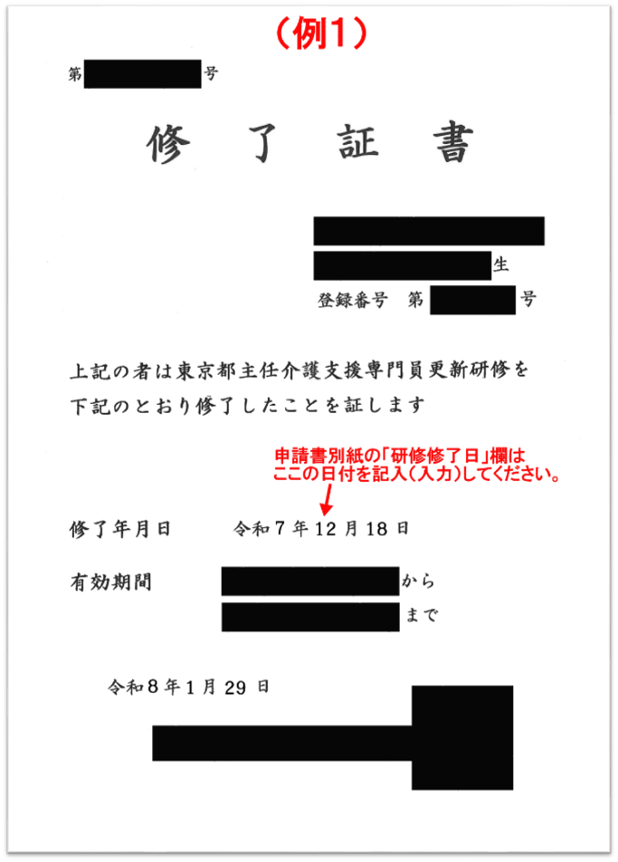
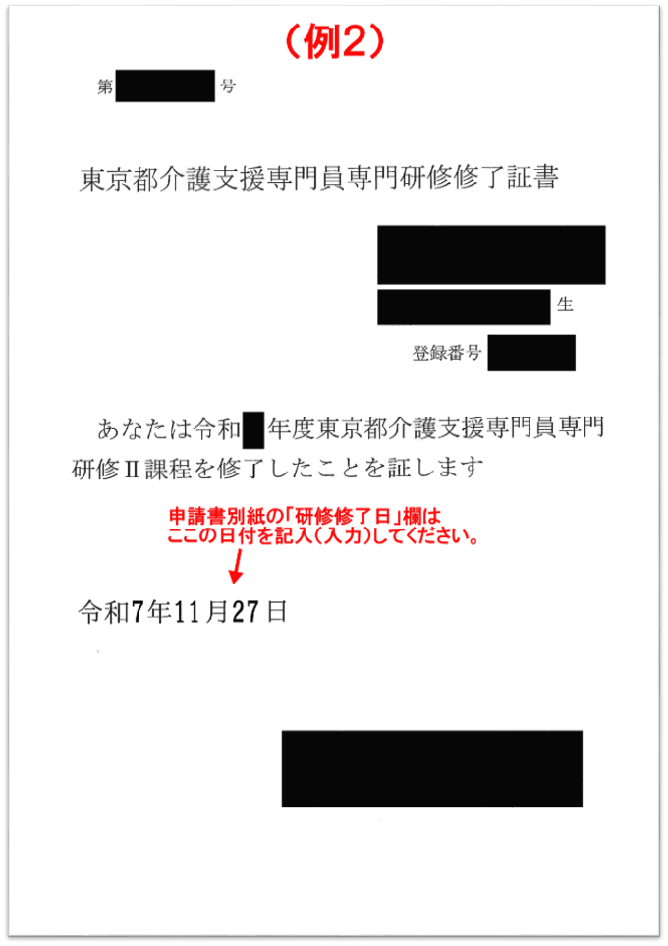

 |  |  |  |  |  |  |  | 受験手数料 |  |  | 3 | 12548
 |  |  |  |  |  |  |  | 実務研修 |  |  | 1 | 44600
 |  |  |  |  |  |  |  | 専門研修Ⅰ |  |  | 0 | 34500
 |  |  |  |  |  |  |  | 専門研修Ⅱ |  |  | 1 | 23800
 |  |  |  |  |  |  |  | 更新研修（実務経験者向け88時間） |  |  | 0 | 58300
 |  |  | 0 |  |  |  |  | 更新研修（実務経験者向け56時間・前期） |  |  | 0 | 34500
 |  |  |  |  |  |  |  | 更新研修（実務経験者向け32時間・後期） |  |  | 0 | 23800
 |  |  |  |  |  |  |  | 更新研修（実務未経験者向け54時間） |  |  | 0 | 28500
 |  |  |  |  |  |  |  | 再研修 |  |  | 0 | 28500
 |  |  |  |  |  |  |  | 主任研修 |  |  | 1 | 52600
 |  |  |  |  |  |  |  | 主任更新研修 |  |  | 0 | 38000

